DPNK
Quelldaten: Tabellenblatt für die Direkten Personalnebenkosten |  | Quelldatei Vers. 2.1 (04/2024) | HINWEISE: Die grau hinterlegten Felder sind Eingabefelder die Sie selbstständig bearbeiten können (zB Werte ändern/aktualisieren). Die anderen Felder sind gesperrt. Alle weiteren vorhandenen Tabellenblätter (Quelldaten aus Kollektivvertrag ua) sind mit dem Tabellenblatt DPNK verbunden. Das Tabellenblatt DPNK dürfen Sie nie löschen. Die weiteren Tabellenblätter enthalten die Stammdaten. Sie können die Blätter beliebig (um-)benennen, löschen oder bei Bedarf auch kopieren (zB mehrere Kollektivverträge anlegen, oder in Bezug zum Geltungszeitraum der DPNK ein Blatt für den KollV bis April und eines für den KollV ab Mai anlegen). Grunddaten für einige KollV sind bereits (rudimentär) angelegt. Nicht benötigte Tabellenblätter anderer Branchen können Sie löschen (mit rechter Maustaste auf den Tabellenblattreiter tippen). Sie können auch den Dateinamen der Quelldatei ändern und zB mit einem Datum versehen (zB K3_QuelleJJJJMM). Zulässige Zeichen für Datei- und Tabellenblattname sind: Buchstaben, Ziffern und "_". Umlaute, Leerzeichen oder Sonderzeichen dürfen nicht verwendet werden. # = Mit # gekennzeichnete Eintragungen sind Hinweise, die Sie löschen.
Information: Diese Datei enthält aktuell weitere 4 zusätzliche Blätter in denen die Stammdaten für einzelne Branchen eingetragen sind bzw auch individuell eingetragen, geändert oder aktualisert werden können. Nicht benötigte Blätter (Branchen) können Sie entfernen.
Ihre letzte Aktualisierung der Arbeitsmappe (optional/intern): | 2024-04-17

Alle Werte Basis: | 2024-01-01
Direkte Personalnebenkosten (Sozialversicherungs- (SV) und andere Werte | Eingabe in %

Eintrag der Positionen: | auf Entgelt
Arbeitslosenversicherung | 2.95%
Zuschlag Insolvenzentgeltsicherung | 0.10%
Pensionsversicherung ASVG | 12.55%
Krankenversicherung ASVG | 3.78%
Unfallversicherung | 1.10%
Wohnbauförderungsbeitrag | 0.50%
Schlechtwetterentschädigungsbeitrag | 0.70%
Familienlastenausgleichsfonds | 3.70%
#DG Zuschl. FLAF (KU2; Ø-Wert; Wert Bundesland?) | 0.36% | ← Mitglieder WKO: Bitte den für Sie zutreffenden Bundesländerwert eintragen. Siehe wko.at und suchen nach "Kammerumlage KU2".
Mitarbeitervorsorge (Abfertigung Neu) | 1.53%
Kommunalsteuer | 3.00%
# frei verfügbar
# frei verfügbar

Die konkrete Auswahl, welche Werte zutreffend sind (zB Schlechtwetterentschädigungsbeitrag) erfolgt bei den Branchen-Quelldaten (Tabellenblätter rechts) Pkt. B1.

Taggeld - beitragsfreier Höchstwert | € 26.40
Nächtigungsgeld - beitragsfreier Höchstwert | € 15.00

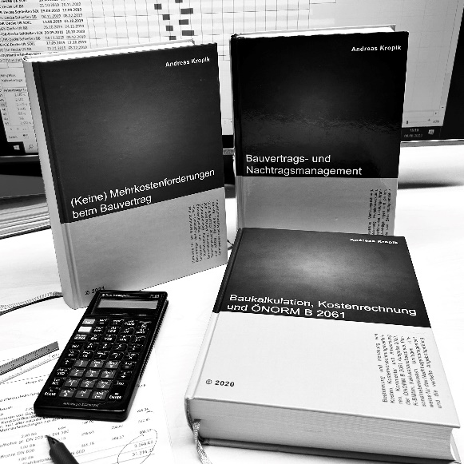
 | Kropik, Baukalkulation, Kostenrechnung und ÖNORM B 2061 (2020)

 | Kropik, (Keine) Mehrkostenforderungen beim Bauvertrag (2021)

 | Kropik, Bauvertrags- und Nachtragsmanagement (2023) - inkl Kommentar ÖNORM B 2110:2023

 | Informationen dazu:
 | www.bauwesen.at/pub

Inhaltsverzeichnis | Neu angelegte Blätter können nicht mehr angezeit werden.
Kollektivvertrag |  | Datum | Alter | Blattname

KollV f Bauindustrie und Baugewerbe (Arbeiter) |  | 2024-05-01 | -9 Tage | Bauindustrie_gewerbe_24

0 |  | 2020-01-01 | 1,573 Tage | VORLAGE1
0 |  | 2020-01-01 | 1,573 Tage | VORLAGE2
0 |  | 2020-01-01 | 1,573 Tage | VORLAGE3

